T1
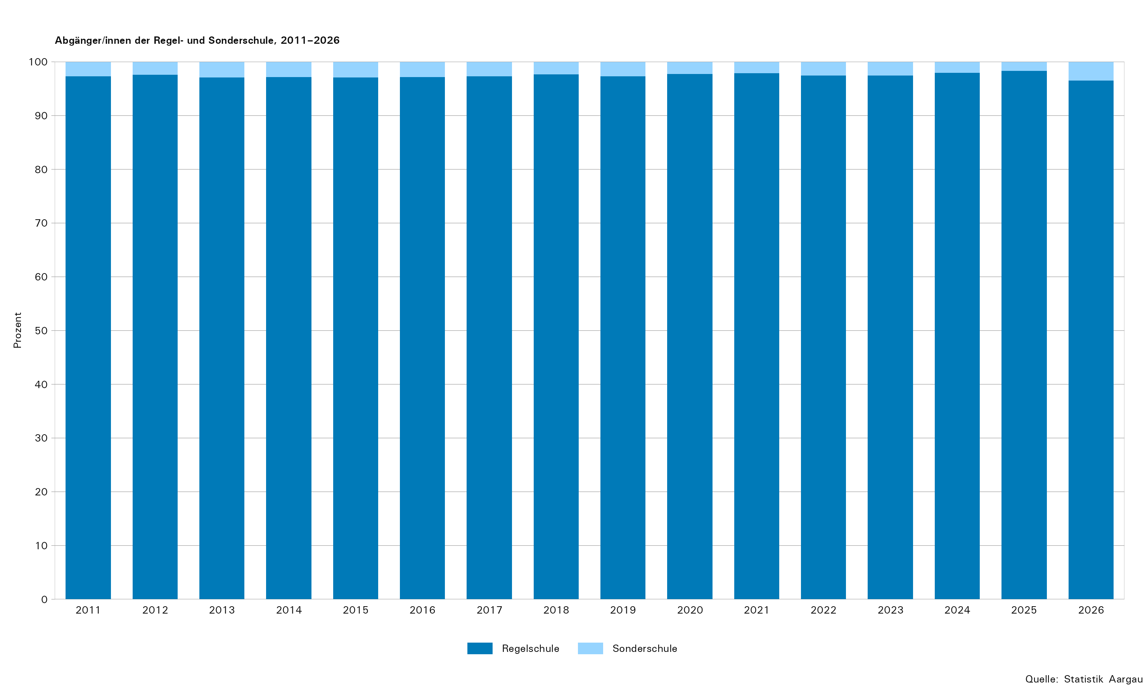
Tabelle 1: Abgänger/innen der Regel- und Sonderschule nach Oberstufentyp und Anschlusslösungsgruppe, 2026

Anschlusslösungsgruppe | Total |  | Regelschule |  |  |  |  |  |  | Sonder- schule¹
 | absolut | in Prozent | Bezirks- schule | Sekundar- schule | Real- schule | Klein- klasse | Werkjahr | Berufs- wahljahr | Inte- grations- und Berufs- findungs- klasse
Total Schüler/innen im Abschlussjahr
Total Schüler/innen im Abschlussjahr | 8,081 | ... | 2,975 | 2,810 | 1,635 | 58 | 23 | 24 | 42 | 514
Abgänger/innen
Total | 7,642 | 100,0 | 2,964 | 2,712 | 1,556 | 58 | 23 | 23 | 41 | 265
Allgemeinbildende Schulen | 1,759 | 23,0 | 1,649 | 105 | 0 | 0 | 0 | 0 | 0 | 5
Berufliche Grundbildung: Vollzeitschulen | 218 | 2,9 | 188 | 28 | 0 | 0 | 0 | 0 | 1 | 1
Berufliche Grundbildung: Duale Berufsbildung | 4,216 | 55,2 | 1,000 | 2,023 | 1,014 | 27 | 11 | 12 | 2 | 127
Brückenangebote / Zwischenlösungen | 1,051 | 13,8 | 94 | 419 | 389 | 21 | 5 | 8 | 38 | 77
Praktikum / Erwerbsarbeit | 165 | 2,2 | 7 | 45 | 73 | 2 | 1 | 2 | 0 | 35
Ausserkantonale Anschlusslösung² | 8 | 0,1 | ... | ... | ... | ... | ... | ... | ... | 8
Ohne Anschlusslösung | 225 | 2,9 | 26 | 92 | 80 | 8 | 6 | 1 | 0 | 12
Verbleibende in der Volksschule
Total | 439 | ... | 11 | 98 | 79 | 0 | 0 | 1 | 1 | 249

1) Ab 2026 wurde die Grundgesamtheit der Sonderschüler/innen, die für die Abgänger/innen-Befragung berücksichtigt wird um drei Schulen erweitert. Neu werden alle Schüler/innen ausgewiesen, die älter als 15 Jahre alt sind und somit für die Erhebung befragt wurden.
2) Die Kategorie Ausserkantonale Anschlusslösung wird einzig bei den Sonderschulen erhoben.
... Zahl ist nicht erhältlich oder ohne Bedeutung oder wurde aus anderen Gründen weggelassen.

T2
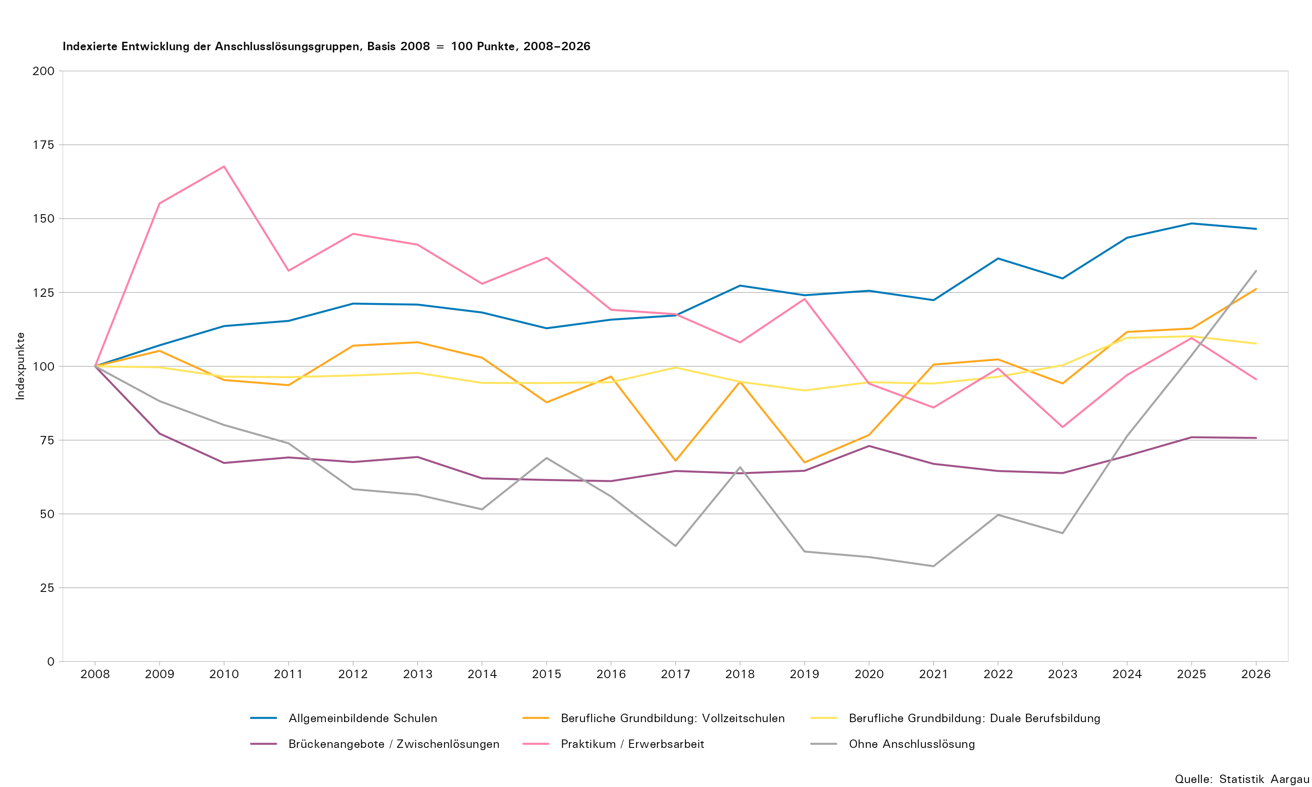
Tabelle 2: Abgänger/innen der Regelschule nach Anschlusslösung, 2017–2026

Anschlusslösung | 2017 |  | 2018 |  | 2019 |  | 2020 |  | 2021 |  | 2022 |  | 2023 |  | 2024 |  | 2025 |  | 2026
 | absolut | in Prozent | absolut | in Prozent | absolut | in Prozent | absolut | in Prozent | absolut | in Prozent | absolut | in Prozent | absolut | in Prozent | absolut | in Prozent | absolut | in Prozent | absolut | in Prozent
Total Schüler/innen im Abschlussjahr
Total Schüler/innen im Abschlussjahr | 6,545 | ... | 6,567 | ... | 6,354 | ... | 6,551 | ... | 6,455 | ... | 6,719 | ... | 6,691 | ... | 7,407 | ... | 7,592 | ... | 7,567 | ...
Abgänger/innen
Total | 6,354 | 100,0 | 6,358 | 100,0 | 6,145 | 100,0 | 6,351 | 100,0 | 6,243 | 100,0 | 6,517 | 100,0 | 6,525 | 100,0 | 7,224 | 100,0 | 7,446 | 100,0 | 7,377 | 100,0
Allgemeinbildende Schulen | 1,403 | 22,1 | 1,524 | 24,0 | 1,485 | 24,2 | 1,503 | 23,7 | 1,465 | 23,5 | 1,634 | 25,1 | 1,553 | 23,8 | 1,718 | 23,8 | 1,776 | 23,9 | 1,754 | 23,8
Gymnasium | 1,145 | 18,0 | 1,244 | 19,6 | 1,232 | 20,0 | 1,258 | 19,8 | 1,195 | 19,1 | 1,325 | 20,3 | 1,260 | 19,3 | 1,398 | 19,4 | 1,406 | 18,9 | 1,388 | 18,8
Fachmittelschule (FMS) | 258 | 4,1 | 280 | 4,4 | 253 | 4,1 | 245 | 3,9 | 270 | 4,3 | 309 | 4,7 | 293 | 4,5 | 320 | 4,4 | 370 | 5,0 | 366 | 5,0
Berufliche Grundbildung: Vollzeitschulen | 117 | 1,8 | 163 | 2,6 | 116 | 1,9 | 132 | 2,1 | 173 | 2,8 | 176 | 2,7 | 162 | 2,5 | 192 | 2,7 | 194 | 2,6 | 217 | 2,9
Wirtschaftsmittelschule (WMS) | 80 | 1,3 | 95 | 1,5 | 66 | 1,1 | 73 | 1,1 | 98 | 1,6 | 102 | 1,6 | 102 | 1,6 | 133 | 1,8 | 143 | 1,9 | 171 | 2,3
Informatikmittelschule (IMS) | 37 | 0,6 | 68 | 1,1 | 50 | 0,8 | 59 | 0,9 | 75 | 1,2 | 74 | 1,1 | 60 | 0,9 | 59 | 0,8 | 51 | 0,7 | 46 | 0,6
Berufliche Grundbildung: Duale Berufsbildung | 3,781 | 59,5 | 3,598 | 56,6 | 3,486 | 56,7 | 3,592 | 56,6 | 3,575 | 57,3 | 3,662 | 56,2 | 3,811 | 58,4 | 4,163 | 57,6 | 4,183 | 56,2 | 4,089 | 55,4
Eidg. Fähigkeitszeugnis mit Berufsmaturität | 626 | 9,9 | 548 | 8,6 | 512 | 8,3 | 558 | 8,8 | 523 | 8,4 | 538 | 8,3 | 524 | 8,0 | 538 | 7,4 | 590 | 7,9 | 522 | 7,1
Eidg. Fähigkeitszeugnis (EFZ) | 2,909 | 45,8 | 2,823 | 44,4 | 2,752 | 44,8 | 2,786 | 43,9 | 2,799 | 44,8 | 2,875 | 44,1 | 3,046 | 46,7 | 3,369 | 46,6 | 3,334 | 44,8 | 3,307 | 44,8
Eidg. Berufsattest (EBA) | 218 | 3,4 | 221 | 3,5 | 206 | 3,4 | 227 | 3,6 | 231 | 3,7 | 235 | 3,6 | 228 | 3,5 | 231 | 3,2 | 241 | 3,2 | 232 | 3,1
Anlehrausweis | 5 | 0,1 | ... | ... | ... | ... | ... | ... | ... | ... | ... | ... | ... | ... | ... | ... | ... | ... | ... | ...
Praktische Ausbildung nach INSOS | 23 | 0,4 | 6 | 0,1 | 16 | 0,3 | 21 | 0,3 | 22 | 0,4 | 14 | 0,2 | 13 | 0,2 | 25 | 0,3 | 18 | 0,2 | 28 | 0,4
Brückenangebote / Zwischenlösungen | 830 | 13,1 | 820 | 12,9 | 831 | 13,5 | 939 | 14,8 | 861 | 13,8 | 830 | 12,7 | 821 | 12,6 | 896 | 12,4 | 977 | 13,1 | 974 | 13,2
Kantonale Schule für Berufsbildung | 623 | 9,8 | 605 | 9,5 | 640 | 10,4 | 738 | 11,6 | 652 | 10,4 | 619 | 9,5 | 618 | 9,5 | 703 | 9,7 | 757 | 10,2 | 759 | 10,3
Gestalterischer Vorkurs (öffentlich/privat) | 28 | 0,4 | 32 | 0,5 | 24 | 0,4 | 24 | 0,4 | 29 | 0,5 | 21 | 0,3 | 27 | 0,4 | 19 | 0,3 | 32 | 0,4 | 29 | 0,4
Sprachaufenthalt | 60 | 0,9 | 68 | 1,1 | 61 | 1,0 | 52 | 0,8 | 52 | 0,8 | 56 | 0,9 | 54 | 0,8 | 63 | 0,9 | 57 | 0,8 | 58 | 0,8
Brückenjahr Landenhof | 0 | 0,0 | 7 | 0,1 | 2 | 0,0 | 2 | 0,0 | 3 | 0,0 | 3 | 0,0 | 0 | 0,0 | 3 | 0,0 | 0 | 0,0 | 4 | 0,1
Privates Angebot (Bspw. Nowesa) | 92 | 1,4 | 79 | 1,2 | 70 | 1,1 | 71 | 1,1 | 77 | 1,2 | 76 | 1,2 | 65 | 1,0 | 54 | 0,7 | 84 | 1,1 | 68 | 0,9
Motivationssemester (SEMO) | 25 | 0,4 | 23 | 0,4 | 33 | 0,5 | 48 | 0,8 | 43 | 0,7 | 52 | 0,8 | 56 | 0,9 | 49 | 0,7 | 46 | 0,6 | 53 | 0,7
Heilpädagogische Werkstufe | 2 | 0,0 | 6 | 0,1 | 1 | 0,0 | 4 | 0,1 | 5 | 0,1 | 3 | 0,0 | 1 | 0,0 | 5 | 0,1 | 1 | 0,0 | 3 | 0,0
Praktikum / Erwerbsarbeit | 160 | 2,5 | 147 | 2,3 | 167 | 2,7 | 128 | 2,0 | 117 | 1,9 | 135 | 2,1 | 108 | 1,7 | 132 | 1,8 | 149 | 2,0 | 130 | 1,8
Praktikum, firmenspezifische Berufseinführung | 156 | 2,5 | 147 | 2,3 | 159 | 2,6 | 124 | 2,0 | 117 | 1,9 | 129 | 2,0 | 106 | 1,6 | 131 | 1,8 | 145 | 1,9 | 126 | 1,7
Erwerbsarbeit ohne Ausbildung | 4 | 0,1 | 0 | 0,0 | 8 | 0,1 | 4 | 0,1 | 0 | 0,0 | 6 | 0,1 | 2 | 0,0 | 1 | 0,0 | 4 | 0,1 | 4 | 0,1
Ohne Anschlusslösung | 63 | 1,0 | 106 | 1,7 | 60 | 1,0 | 57 | 0,9 | 52 | 0,8 | 80 | 1,2 | 70 | 1,1 | 123 | 1,7 | 167 | 2,2 | 213 | 2,9
Bei Berufsberatung ask! angemeldet | 31 | 0,5 | 63 | 1,0 | 22 | 0,4 | 21 | 0,3 | 19 | 0,3 | 20 | 0,3 | 30 | 0,5 | 21 | 0,3 | 14 | 0,2 | 23 | 0,3
Bei der zentralen Anlaufstelle Wegweiser angemeldet | 14 | 0,2 | 10 | 0,2 | 7 | 0,1 | 5 | 0,1 | 0 | 0,0 | 22 | 0,3 | 7 | 0,1 | 60 | 0,8 | 118 | 1,6 | 123 | 1,7
Nicht bei der zentralen Anlaufstelle Wegweiser angemeldet | 18 | 0,3 | 33 | 0,5 | 31 | 0,5 | 31 | 0,5 | 33 | 0,5 | 38 | 0,6 | 33 | 0,5 | 42 | 0,6 | 35 | 0,5 | 52 | 0,7
Bei der IV Berufsberatung SVA Aargau angemeldet¹ | ... | ... | ... | ... | ... | ... | ... | ... | ... | ... | ... | ... | ... | ... | ... | ... | ... | ... | 15 | 0,2
Verbleibende in der Volksschule
Total | 191 | 100,0 | 209 | 100,0 | 209 | 100,0 | 200 | 100,0 | 212 | 100,0 | 202 | 100,0 | 166 | 100,0 | 183 | 100,0 | 146 | 100,0 | 190 | 100,0
Repetition mit Schultypenwechsel | 147 | 77,0 | 145 | 69,4 | 136 | 65,1 | 148 | 74,0 | 165 | 77,8 | 133 | 65,8 | 125 | 75,3 | 148 | 80,9 | 108 | 74,0 | 134 | 70,5
Repetition ohne Schultypenwechsel | 17 | 8,9 | 17 | 8,1 | 15 | 7,2 | 11 | 5,5 | 23 | 10,8 | 17 | 8,4 | 12 | 7,2 | 18 | 9,8 | 16 | 11,0 | 14 | 7,4
Werkjahr, Berufswahljahr, Integrations- und Berufsfindungsklasse | 27 | 14,1 | 47 | 22,5 | 58 | 27,8 | 41 | 20,5 | 24 | 11,3 | 52 | 25,7 | 29 | 17,5 | 17 | 9,3 | 22 | 15,1 | 42 | 22,1

1) Die IV Berufsberatung SVA Aargau ist eine spezialisierte Berufsberatung der Invalidenversicherung für Jugendliche mit gesundheitlicher Beeinträchtigung zur Unterstützung bei der Berufswahl, Ausbildungsplanung und dem Einstieg ins Berufsleben.
... Zahl ist nicht erhältlich oder ohne Bedeutung oder wurde aus anderen Gründen weggelassen.

T3
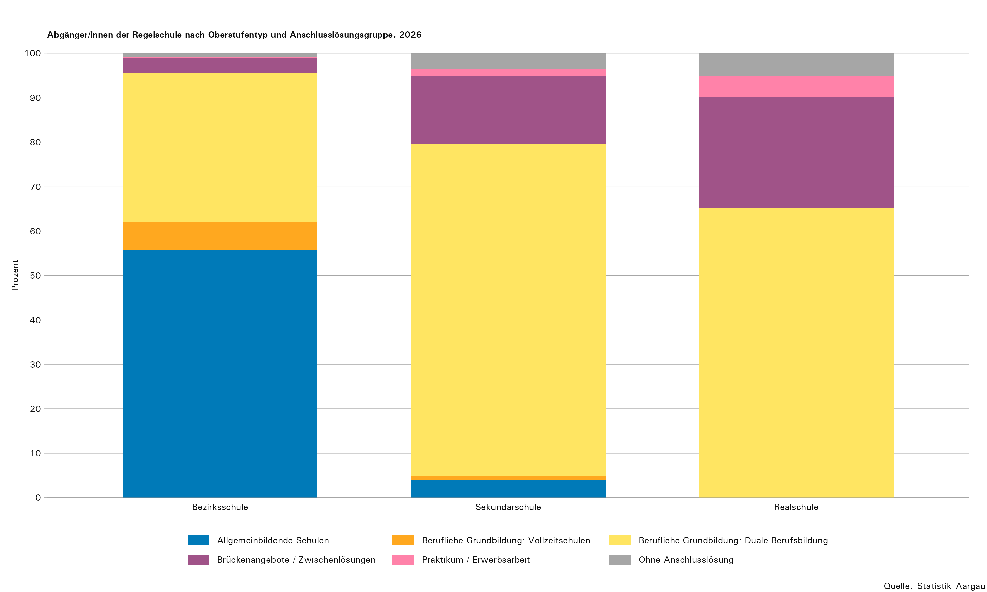
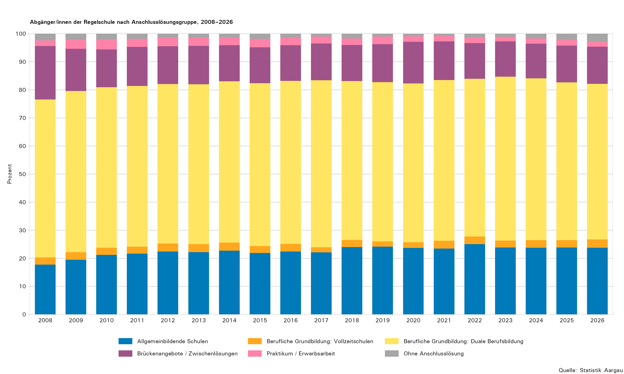
Tabelle 3: Abgänger/innen der Regelschule nach Oberstufentyp und Anschlusslösung, 2026

Anschlusslösung | Total | Bezirks- schule | Sekundar- schule | Real- schule | Klein- klasse | Werkjahr | Berufs- wahljahr | Inte- grations- und Berufs- findungs- klasse
Total Schüler/innen im Abschlussjahr
Total Schüler/innen im Abschlussjahr | 7,567 | 2,975 | 2,810 | 1,635 | 58 | 23 | 24 | 42
Abgänger/innen
Total | 7,377 | 2,964 | 2,712 | 1,556 | 58 | 23 | 23 | 41
Allgemeinbildende Schulen | 1,754 | 1,649 | 105 | 0 | 0 | 0 | 0 | 0
Gymnasium | 1,388 | 1,386 | 2 | 0 | 0 | 0 | 0 | 0
Fachmittelschule (FMS) | 366 | 263 | 103 | 0 | 0 | 0 | 0 | 0
Berufliche Grundbildung: Vollzeitschulen | 217 | 188 | 28 | 0 | 0 | 0 | 0 | 1
Wirtschaftsmittelschule (WMS) | 171 | 153 | 17 | 0 | 0 | 0 | 0 | 1
Informatikmittelschule (IMS) | 46 | 35 | 11 | 0 | 0 | 0 | 0 | 0
Berufliche Grundbildung: Duale Berufsbildung | 4,089 | 1,000 | 2,023 | 1,014 | 27 | 11 | 12 | 2
Eidg. Fähigkeitszeugnis mit Berufsmaturität | 522 | 471 | 51 | 0 | 0 | 0 | 0 | 0
Eidg. Fähigkeitszeugnis (EFZ) | 3,307 | 525 | 1,958 | 804 | 5 | 5 | 9 | 1
Eidg. Berufsattest (EBA) | 232 | 0 | 7 | 194 | 22 | 6 | 2 | 1
Praktische Ausbildung nach INSOS | 28 | 4 | 7 | 16 | 0 | 0 | 1 | 0
Brückenangebote / Zwischenlösungen | 974 | 94 | 419 | 389 | 21 | 5 | 8 | 38
Kantonale Schule für Berufsbildung | 759 | 49 | 312 | 338 | 13 | 4 | 6 | 37
Gestalterischer Vorkurs (öffentlich/privat) | 29 | 9 | 17 | 3 | 0 | 0 | 0 | 0
Sprachaufenthalt | 58 | 22 | 31 | 3 | 0 | 0 | 2 | 0
Brückenjahr Landenhof | 4 | 1 | 0 | 3 | 0 | 0 | 0 | 0
Privates Angebot (Bspw. Nowesa) | 68 | 10 | 46 | 11 | 1 | 0 | 0 | 0
Motivationssemester (SEMO) | 53 | 3 | 13 | 28 | 7 | 1 | 0 | 1
Heilpädagogische Werkstufe | 3 | 0 | 0 | 3 | 0 | 0 | 0 | 0
Praktikum / Erwerbsarbeit | 130 | 7 | 45 | 73 | 2 | 1 | 2 | 0
Praktikum, firmenspezifische Berufseinführung | 126 | 7 | 44 | 70 | 2 | 1 | 2 | 0
Erwerbsarbeit ohne Ausbildung | 4 | 0 | 1 | 3 | 0 | 0 | 0 | 0
Ohne Anschlusslösung | 213 | 26 | 92 | 80 | 8 | 6 | 1 | 0
Bei Berufsberatung ask! angemeldet | 23 | 4 | 4 | 15 | 0 | 0 | 0 | 0
Bei der zentralen Anlaufstelle Wegweiser angemeldet | 123 | 12 | 57 | 45 | 5 | 4 | 0 | 0
Nicht bei der zentralen Anlaufstelle Wegweiser angemeldet | 52 | 9 | 26 | 12 | 3 | 1 | 1 | 0
Bei der IV Berufsberatung SVA Aargau angemeldet¹ | 15 | 1 | 5 | 8 | 0 | 1 | 0 | 0
Verbleibende in der Volksschule
Total | 190 | 11 | 98 | 79 | 0 | 0 | 1 | 1
Repetition mit Schultypenwechsel | 134 | 1 | 79 | 53 | 0 | 0 | 1 | 0
Repetition ohne Schultypenwechsel | 14 | 8 | 5 | 1 | 0 | 0 | 0 | 0
Werkjahr, Berufswahljahr, Integrations- und Berufsfindungsklasse | 42 | 2 | 14 | 25 | 0 | 0 | 0 | 1

1) Die IV Berufsberatung SVA Aargau ist eine spezialisierte Berufsberatung der Invalidenversicherung für Jugendliche mit gesundheitlicher Beeinträchtigung zur Unterstützung bei der Berufswahl, Ausbildungsplanung und dem Einstieg ins Berufsleben.

T4
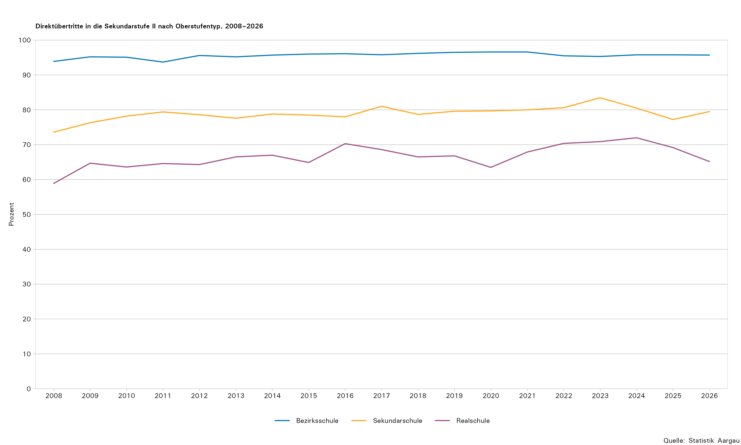
Tabelle 4: Abgänger/innen der Regelschule nach Oberstufentyp mit Direktübertritt in die Sekundarstufe II, 2008–2026

Jahr | Bezirksschule |  |  | Sekundarschule |  |  | Realschule |  |  | Kleinklasse |  |  | Werkjahr |  |  | Berufswahljahr |  |  | Integrations- und Berufsfindungsklasse
 | Total | Direktübertritte |  | Total | Direktübertritte |  | Total | Direktübertritte |  | Total | Direktübertritte |  | Total | Direktübertritte |  | Total | Direktübertritte |  | Total | Direktübertritte
 |  | absolut | in Prozent |  | absolut | in Prozent |  | absolut | in Prozent |  | absolut | in Prozent |  | absolut | in Prozent |  | absolut | in Prozent |  | absolut | in Prozent
2008 | 2,541 | 2,387 | 93,9 | 2,516 | 1,852 | 73,6 | 1,257 | 740 | 58,9 | 116 | 40 | 34,5 | 164 | 45 | 27,4 | 136 | 100 | 73,5 | 19 | 2 | 10,5
2009 | 2,555 | 2,431 | 95,2 | 2,377 | 1,814 | 76,3 | 1,326 | 858 | 64,7 | 78 | 24 | 30,8 | 122 | 41 | 33,6 | 117 | 78 | 66,7 | 18 | 1 | 5,6
2010 | 2,584 | 2,458 | 95,1 | 2,381 | 1,861 | 78,2 | 1,155 | 735 | 63,6 | 62 | 25 | 40,3 | 99 | 38 | 38,4 | 112 | 68 | 60,7 | 17 | 3 | 17,7
2011 | 2,619 | 2,455 | 93,7 | 2,306 | 1,831 | 79,4 | 1,221 | 789 | 64,6 | 50 | 22 | 44,0 | 81 | 31 | 38,3 | 89 | 70 | 78,7 | 21 | 1 | 4,8
2012 | 2,751 | 2,630 | 95,6 | 2,287 | 1,797 | 78,6 | 1,242 | 799 | 64,3 | 41 | 16 | 39,0 | 51 | 15 | 29,4 | 74 | 53 | 71,6 | 28 | 4 | 14,3
2013 | 2,723 | 2,592 | 95,2 | 2,357 | 1,830 | 77,6 | 1,240 | 824 | 66,5 | 41 | 12 | 29,3 | 38 | 20 | 52,6 | 92 | 66 | 71,7 | 28 | 1 | 3,6
2014 | 2,649 | 2,536 | 95,7 | 2,207 | 1,738 | 78,8 | 1,173 | 786 | 67,0 | 28 | 14 | 50,0 | 55 | 30 | 54,6 | 96 | 69 | 71,9 | 22 | 2 | 9,1
2015 | 2,604 | 2,501 | 96,0 | 2,204 | 1,729 | 78,5 | 1,188 | 771 | 64,9 | 30 | 9 | 30,0 | 51 | 23 | 45,1 | 66 | 48 | 72,7 | 29 | 3 | 10,3
2016 | 2,662 | 2,557 | 96,1 | 2,236 | 1,744 | 78,0 | 1,116 | 785 | 70,3 | 31 | 6 | 19,4 | 48 | 15 | 31,3 | 50 | 36 | 72,0 | 39 | 1 | 2,6
2017 | 2,610 | 2,500 | 95,8 | 2,306 | 1,868 | 81,0 | 1,223 | 839 | 68,6 | 36 | 16 | 44,4 | 68 | 36 | 52,9 | 44 | 33 | 75,0 | 67 | 9 | 13,4
2018 | 2,740 | 2,637 | 96,2 | 2,221 | 1,747 | 78,7 | 1,235 | 821 | 66,5 | 42 | 25 | 59,5 | 45 | 26 | 57,8 | 22 | 15 | 68,2 | 53 | 14 | 26,4
2019 | 2,525 | 2,437 | 96,5 | 2,123 | 1,690 | 79,6 | 1,300 | 868 | 66,8 | 57 | 28 | 49,1 | 54 | 31 | 57,4 | 30 | 20 | 66,7 | 56 | 13 | 23,2
2020 | 2,559 | 2,473 | 96,6 | 2,293 | 1,828 | 79,7 | 1,322 | 839 | 63,5 | 61 | 29 | 47,5 | 39 | 24 | 61,5 | 26 | 21 | 80,8 | 51 | 13 | 25,5
2021 | 2,529 | 2,443 | 96,6 | 2,253 | 1,803 | 80,0 | 1,326 | 901 | 67,9 | 40 | 21 | 52,5 | 34 | 23 | 67,6 | 28 | 17 | 60,7 | 33 | 5 | 15,2
2022 | 2,669 | 2,549 | 95,5 | 2,393 | 1,929 | 80,6 | 1,310 | 922 | 70,4 | 44 | 27 | 61,4 | 32 | 23 | 71,9 | 23 | 13 | 56,5 | 46 | 9 | 19,6
2023 | 2,663 | 2,538 | 95,3 | 2,335 | 1,949 | 83,5 | 1,377 | 976 | 70,9 | 56 | 25 | 44,6 | 38 | 19 | 50,0 | 12 | 8 | 66,7 | 44 | 11 | 25,0
2024 | 2,936 | 2,812 | 95,8 | 2,549 | 2,052 | 80,5 | 1,578 | 1,136 | 72,0 | 58 | 26 | 44,8 | 33 | 21 | 63,6 | 26 | 18 | 69,2 | 44 | 8 | 18,2
2025 | 3,031 | 2,903 | 95,8 | 2,727 | 2,106 | 77,2 | 1,541 | 1,066 | 69,2 | 44 | 26 | 59,1 | 32 | 26 | 81,3 | 21 | 14 | 66,7 | 50 | 12 | 24,0
2026 | 2,964 | 2,837 | 95,7 | 2,712 | 2,156 | 79,5 | 1,556 | 1,014 | 65,2 | 58 | 27 | 46,6 | 23 | 11 | 47,8 | 23 | 12 | 52,2 | 41 | 3 | 7,3

T5
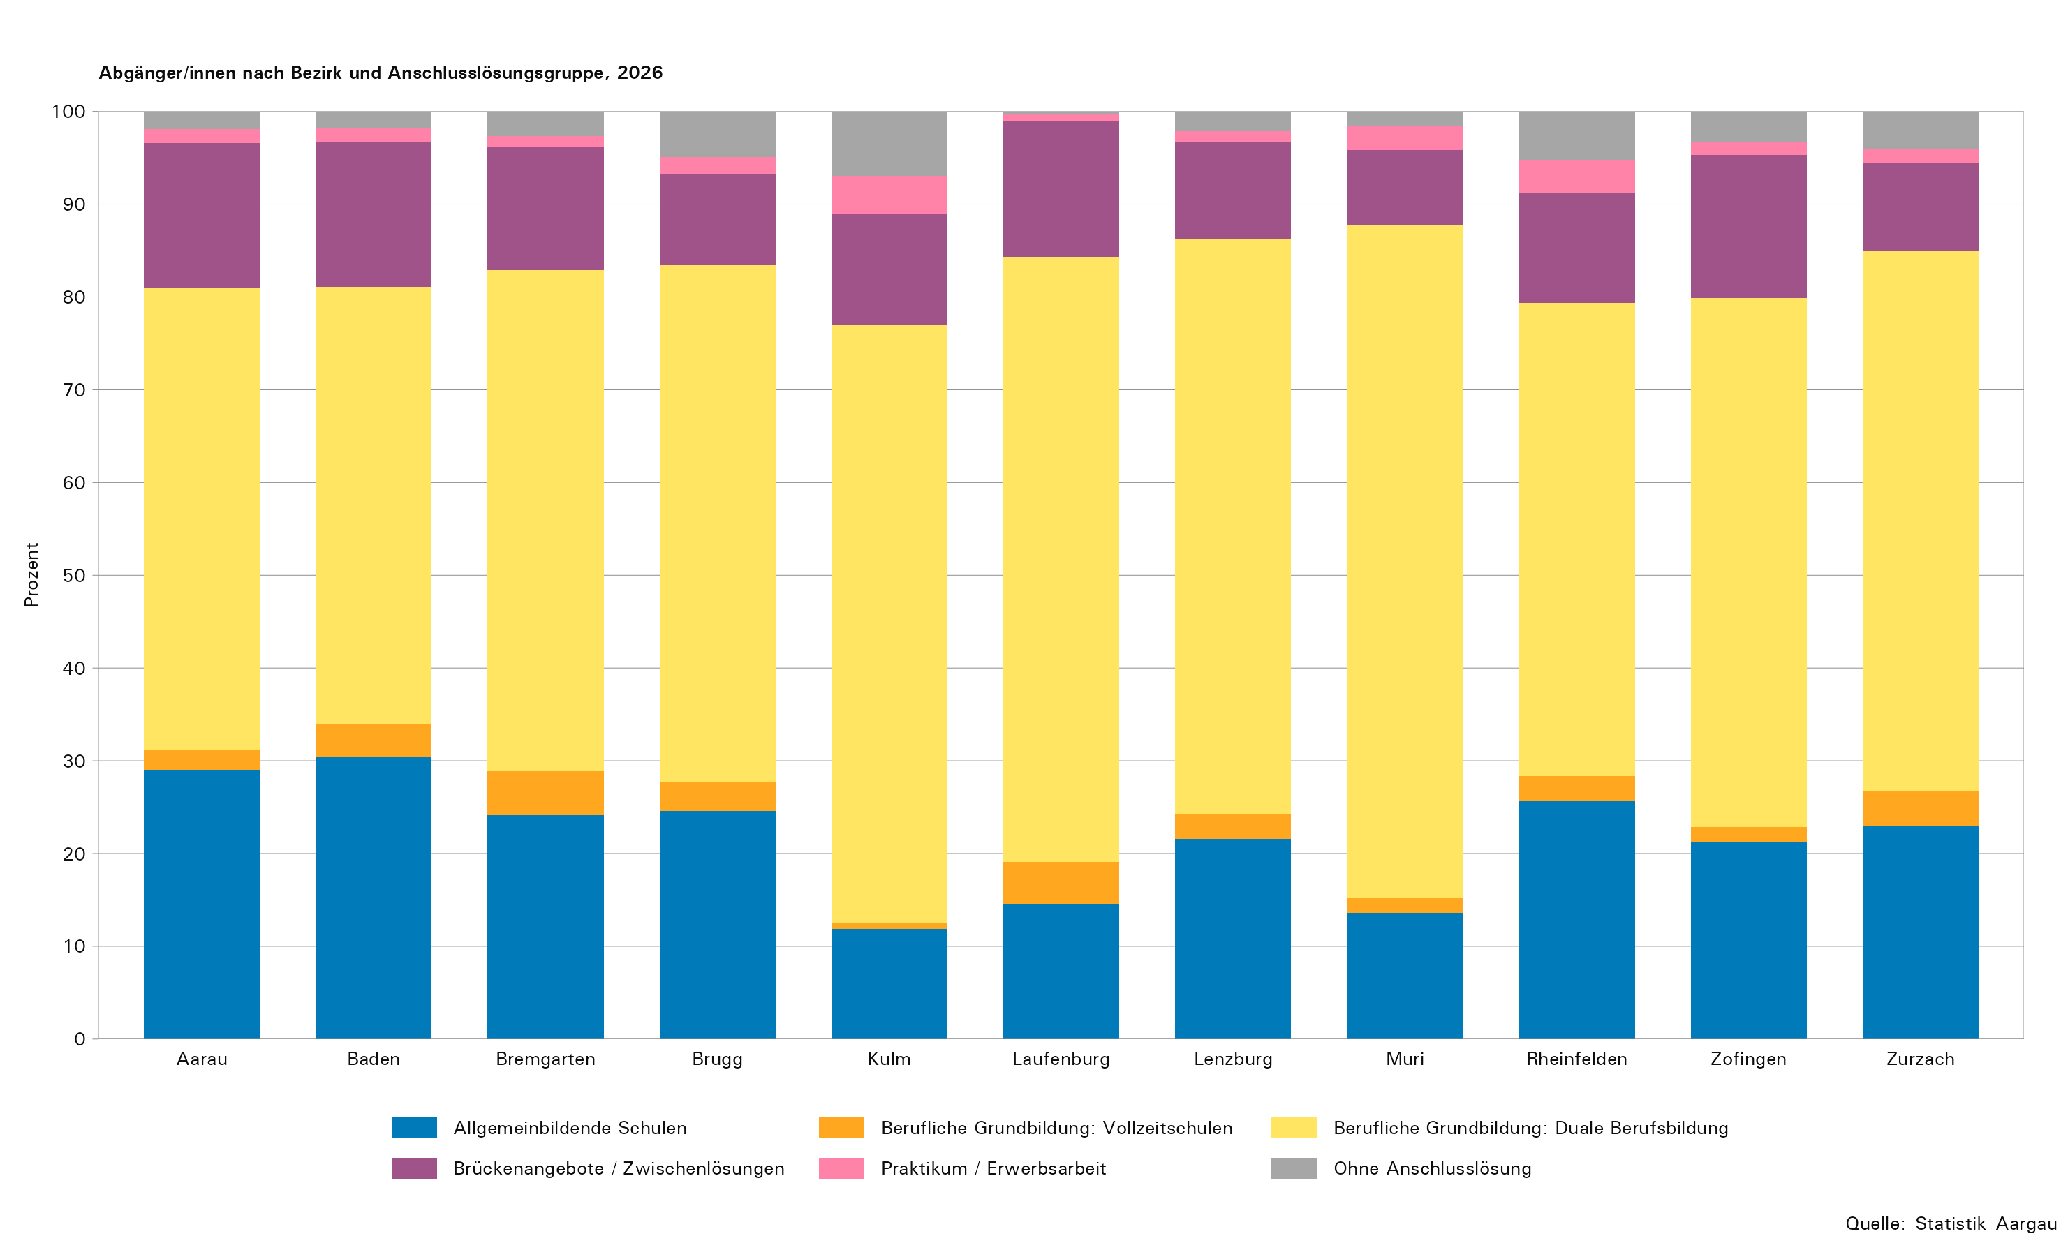
Tabelle 5: Abgänger/innen der Regelschule nach Bezirk und Anschlusslösungsgruppe, 2026

Anschlusslösungsgruppe | Total | Bezirk
 |  | Aarau | Baden | Brem- garten | Brugg | Kulm | Laufen- burg | Lenzburg | Muri | Rhein- felden | Zofingen | Zurzach
Total Schüler/innen im Abschlussjahr
Total Schüler/innen im Abschlussjahr | 7,567 | 927 | 1,589 | 892 | 521 | 466 | 380 | 697 | 392 | 481 | 796 | 426
Abgänger/innen
Total | 7,377 | 885 | 1,557 | 865 | 508 | 462 | 377 | 673 | 382 | 480 | 770 | 418
Allgemeinbildende Schulen | 1,754 | 257 | 473 | 209 | 125 | 55 | 55 | 145 | 52 | 123 | 164 | 96
Berufliche Grundbildung: Vollzeitschulen | 217 | 19 | 56 | 41 | 16 | 3 | 17 | 18 | 6 | 13 | 12 | 16
Berufliche Grundbildung: Duale Berufsbildung | 4,089 | 440 | 734 | 467 | 283 | 298 | 246 | 417 | 277 | 245 | 439 | 243
Brückenangebote / Zwischenlösungen | 974 | 139 | 242 | 115 | 50 | 55 | 55 | 71 | 31 | 57 | 119 | 40
Praktikum / Erwerbsarbeit | 130 | 13 | 24 | 10 | 9 | 19 | 3 | 8 | 10 | 17 | 11 | 6
Ohne Anschlusslösung | 213 | 17 | 28 | 23 | 25 | 32 | 1 | 14 | 6 | 25 | 25 | 17
Verbleibende in der Volksschule
Total | 190 | 42 | 32 | 27 | 13 | 4 | 3 | 24 | 10 | 1 | 26 | 8

T6
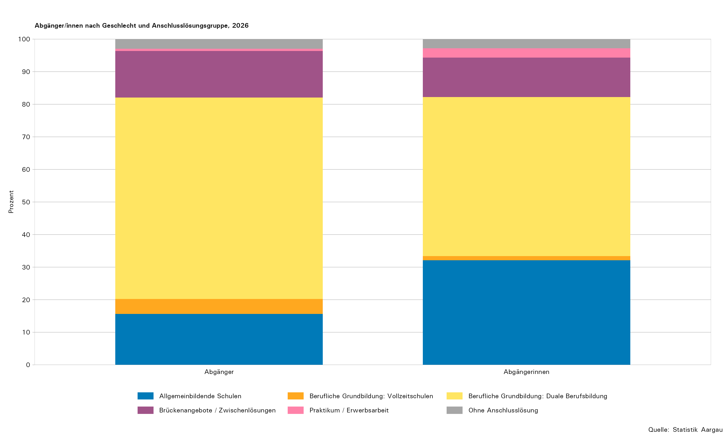
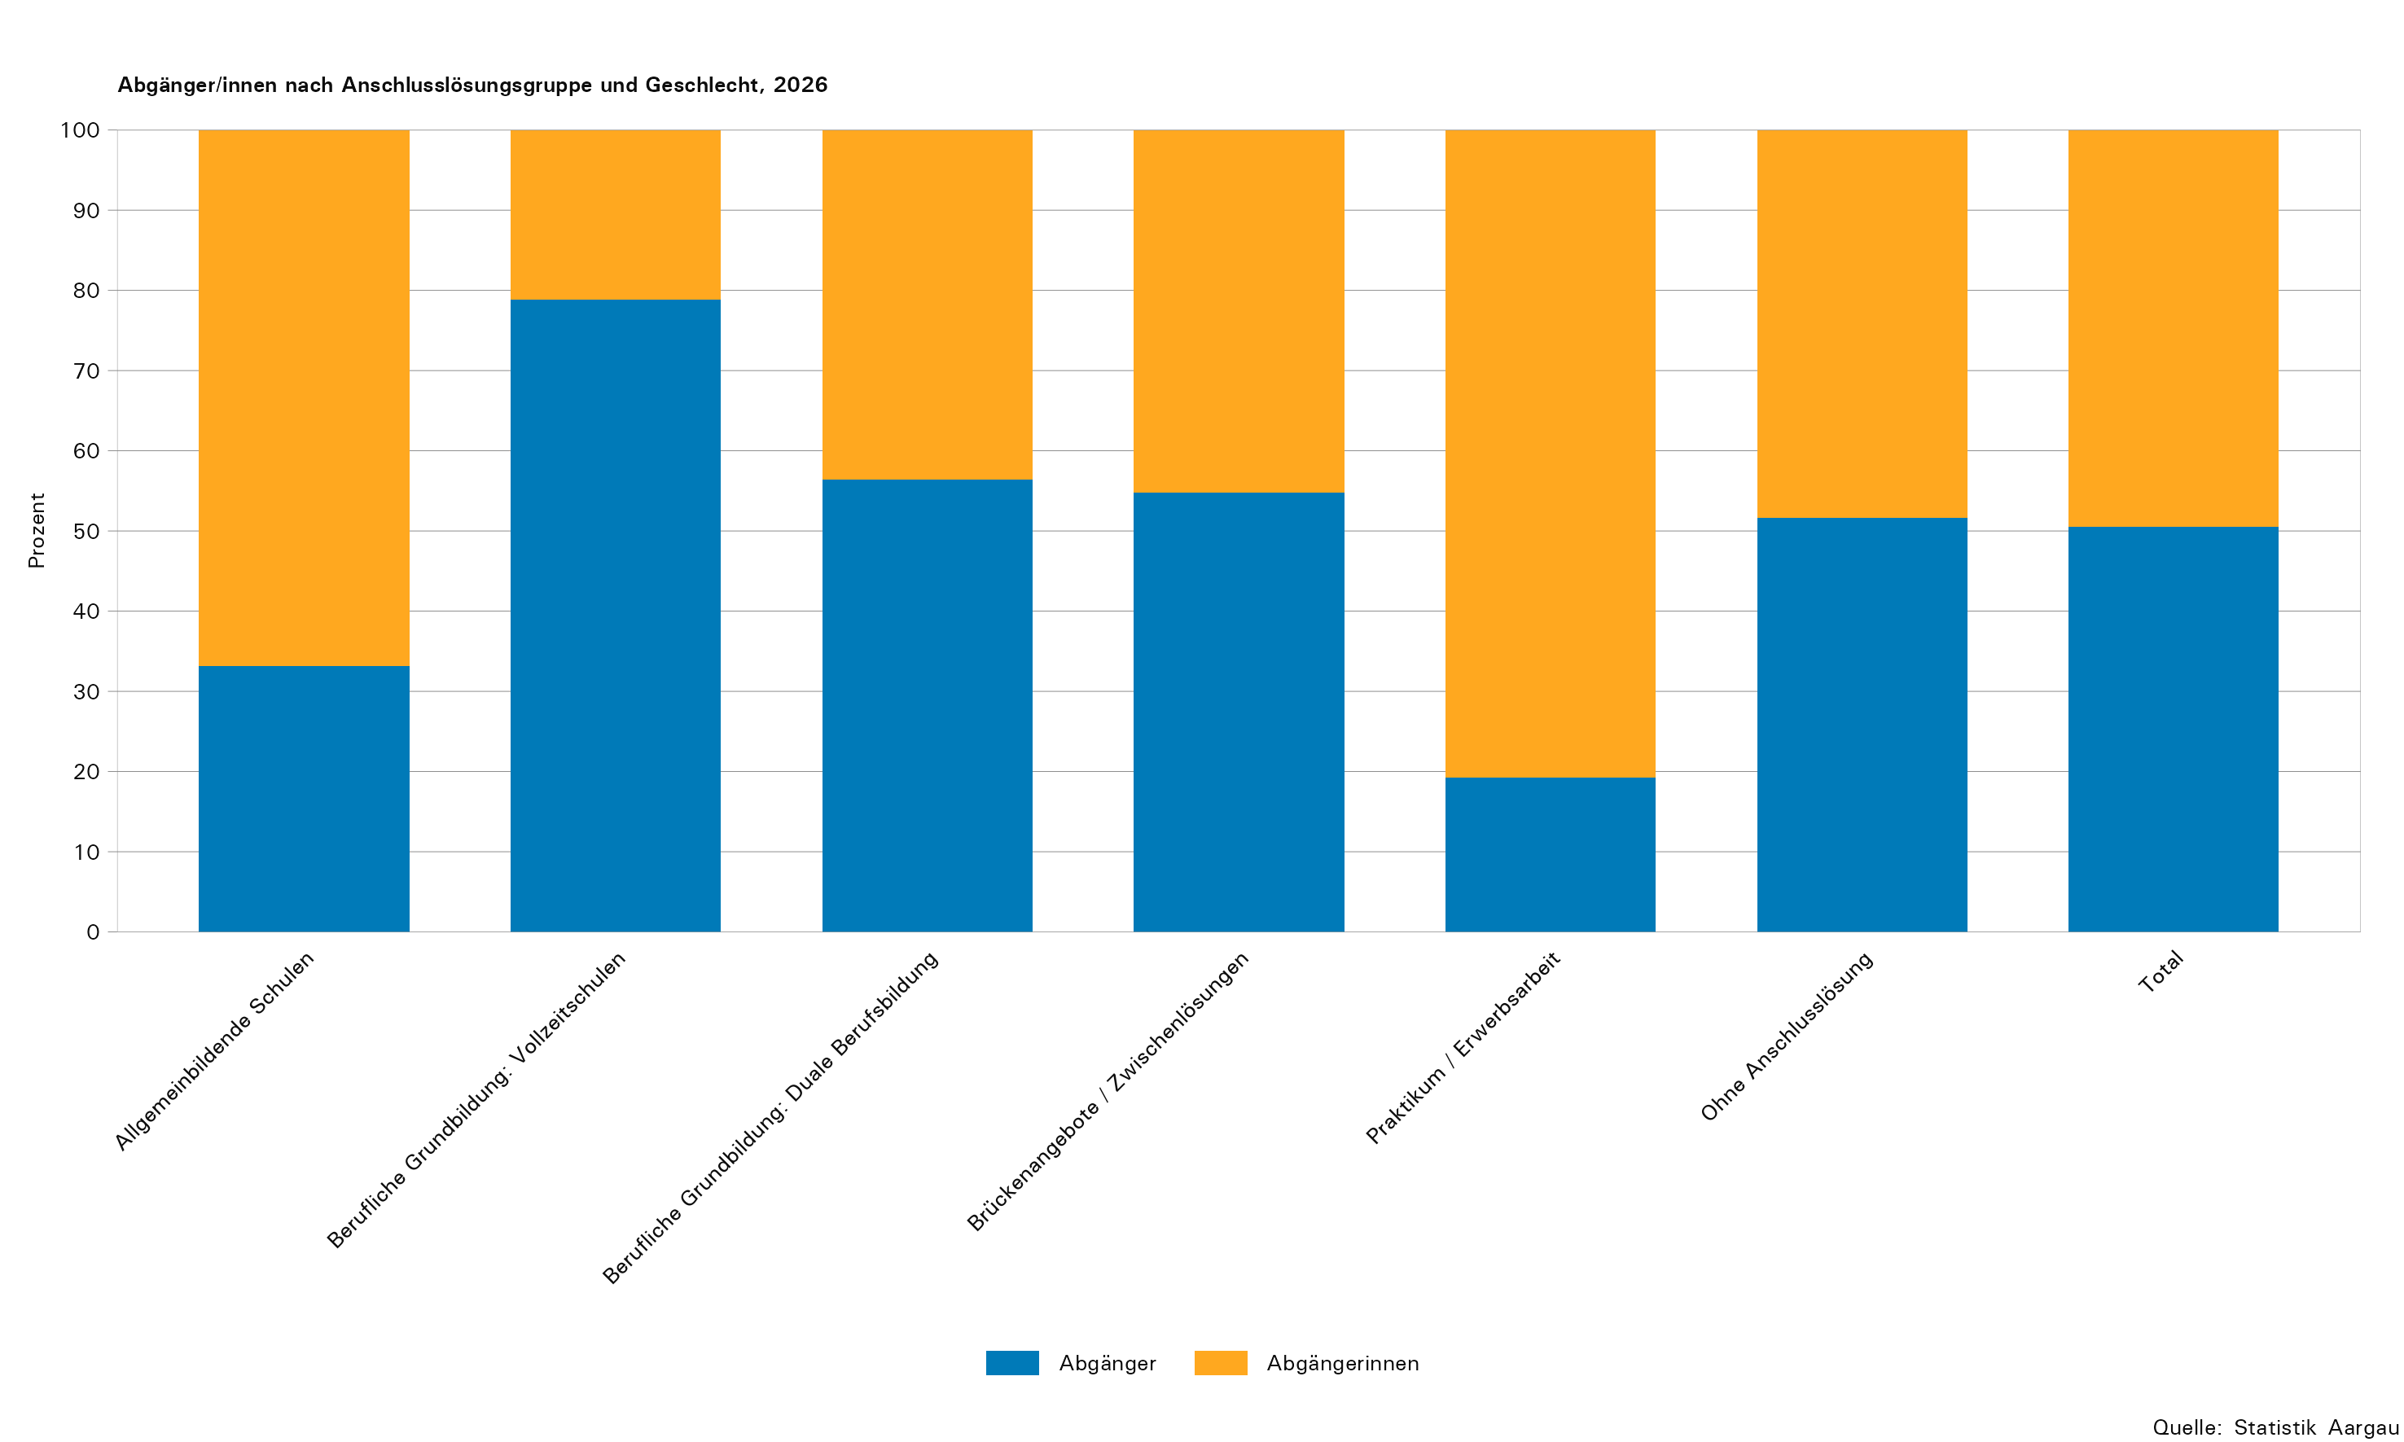
Tabelle 6: Abgänger/innen der Regelschule nach Oberstufentyp, Geschlecht und Anschlusslösung, 2026

Anschlusslösung | Total Oberstufe |  |  | Bezirksschule |  |  | Sekundarschule |  |  | Realschule
 | Total | männlich | weiblich | Total | männlich | weiblich | Total | männlich | weiblich | Total | männlich | weiblich
Total Schüler/innen im Abschlussjahr
Total Schüler/innen im Abschlussjahr | 7,567 | 3,820 | 3,747 | 2,975 | 1,351 | 1,624 | 2,810 | 1,416 | 1,394 | 1,635 | 955 | 680
Abgänger/innen
Total | 7,377 | 3,728 | 3,649 | 2,964 | 1,347 | 1,617 | 2,712 | 1,371 | 1,341 | 1,556 | 914 | 642
Allgemeinbildende Schulen | 1,754 | 582 | 1,172 | 1,649 | 563 | 1,086 | 105 | 19 | 86 | 0 | 0 | 0
Gymnasium | 1,388 | 510 | 878 | 1,386 | 510 | 876 | 2 | 0 | 2 | 0 | 0 | 0
Fachmittelschule (FMS) | 366 | 72 | 294 | 263 | 53 | 210 | 103 | 19 | 84 | 0 | 0 | 0
Berufliche Grundbildung: Vollzeitschulen | 217 | 171 | 46 | 188 | 150 | 38 | 28 | 20 | 8 | 0 | 0 | 0
Wirtschaftsmittelschule (WMS) | 171 | 131 | 40 | 153 | 120 | 33 | 17 | 10 | 7 | 0 | 0 | 0
Informatikmittelschule (IMS) | 46 | 40 | 6 | 35 | 30 | 5 | 11 | 10 | 1 | 0 | 0 | 0
Berufliche Grundbildung: Duale Berufsbildung | 4,089 | 2,306 | 1,783 | 1,000 | 576 | 424 | 2,023 | 1,075 | 948 | 1,014 | 623 | 391
Eidg. Fähigkeitszeugnis mit Berufsmaturität | 522 | 279 | 243 | 471 | 254 | 217 | 51 | 25 | 26 | 0 | 0 | 0
Eidg. Fähigkeitszeugnis (EFZ) | 3,307 | 1,881 | 1,426 | 525 | 320 | 205 | 1,958 | 1,043 | 915 | 804 | 504 | 300
Eidg. Berufsattest (EBA) | 232 | 138 | 94 | 0 | 0 | 0 | 7 | 6 | 1 | 194 | 114 | 80
Praktische Ausbildung nach INSOS | 28 | 8 | 20 | 4 | 2 | 2 | 7 | 1 | 6 | 16 | 5 | 11
Brückenangebote / Zwischenlösungen | 974 | 534 | 440 | 94 | 46 | 48 | 419 | 207 | 212 | 389 | 229 | 160
Kantonale Schule für Berufsbildung | 759 | 434 | 325 | 49 | 30 | 19 | 312 | 165 | 147 | 338 | 195 | 143
Gestalterischer Vorkurs (öffentlich/privat) | 29 | 8 | 21 | 9 | 4 | 5 | 17 | 3 | 14 | 3 | 1 | 2
Sprachaufenthalt | 58 | 14 | 44 | 22 | 5 | 17 | 31 | 7 | 24 | 3 | 1 | 2
Brückenjahr Landenhof | 4 | 3 | 1 | 1 | 0 | 1 | 0 | 0 | 0 | 3 | 3 | 0
Privates Angebot (Bspw. Nowesa) | 68 | 35 | 33 | 10 | 4 | 6 | 46 | 24 | 22 | 11 | 6 | 5
Motivationssemester (SEMO) | 53 | 37 | 16 | 3 | 3 | 0 | 13 | 8 | 5 | 28 | 20 | 8
Heilpädagogische Werkstufe | 3 | 3 | 0 | 0 | 0 | 0 | 0 | 0 | 0 | 3 | 3 | 0
Praktikum / Erwerbsarbeit | 130 | 25 | 105 | 7 | 2 | 5 | 45 | 9 | 36 | 73 | 13 | 60
Praktikum, firmenspezifische Berufseinführung | 126 | 21 | 105 | 7 | 2 | 5 | 44 | 8 | 36 | 70 | 10 | 60
Erwerbsarbeit ohne Ausbildung | 4 | 4 | 0 | 0 | 0 | 0 | 1 | 1 | 0 | 3 | 3 | 0
Ohne Anschlusslösung | 213 | 110 | 103 | 26 | 10 | 16 | 92 | 41 | 51 | 80 | 49 | 31
Bei Berufsberatung ask! angemeldet | 23 | 14 | 9 | 4 | 3 | 1 | 4 | 2 | 2 | 15 | 9 | 6
Bei der zentralen Anlaufstelle Wegweiser angemeldet | 123 | 65 | 58 | 12 | 3 | 9 | 57 | 28 | 29 | 45 | 28 | 17
Nicht bei der zentralen Anlaufstelle Wegweiser angemeldet | 52 | 23 | 29 | 9 | 4 | 5 | 26 | 9 | 17 | 12 | 7 | 5
Bei der IV Berufsberatung SVA Aargau angemeldet¹ | 15 | 8 | 7 | 1 | 0 | 1 | 5 | 2 | 3 | 8 | 5 | 3
Verbleibende in der Volksschule
Total | 190 | 92 | 98 | 11 | 4 | 7 | 98 | 45 | 53 | 79 | 41 | 38
Repetition mit Schultypenwechsel | 134 | 58 | 76 | 1 | 1 | 0 | 79 | 33 | 46 | 53 | 23 | 30
Repetition ohne Schultypenwechsel | 14 | 3 | 11 | 8 | 2 | 6 | 5 | 1 | 4 | 1 | 0 | 1
Werkjahr, Berufswahljahr, Integrations- und Berufsfindungsklasse | 42 | 31 | 11 | 2 | 1 | 1 | 14 | 11 | 3 | 25 | 18 | 7

1) Die IV Berufsberatung SVA Aargau ist eine spezialisierte Berufsberatung der Invalidenversicherung für Jugendliche mit gesundheitlicher Beeinträchtigung zur Unterstützung bei der Berufswahl, Ausbildungsplanung und dem Einstieg ins Berufsleben.
... Zahl ist nicht erhältlich oder ohne Bedeutung oder wurde aus anderen Gründen weggelassen.

T8
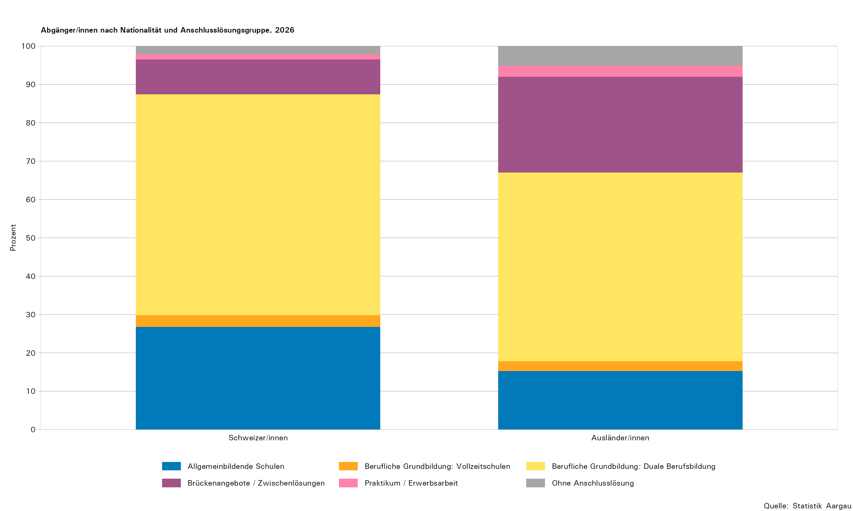
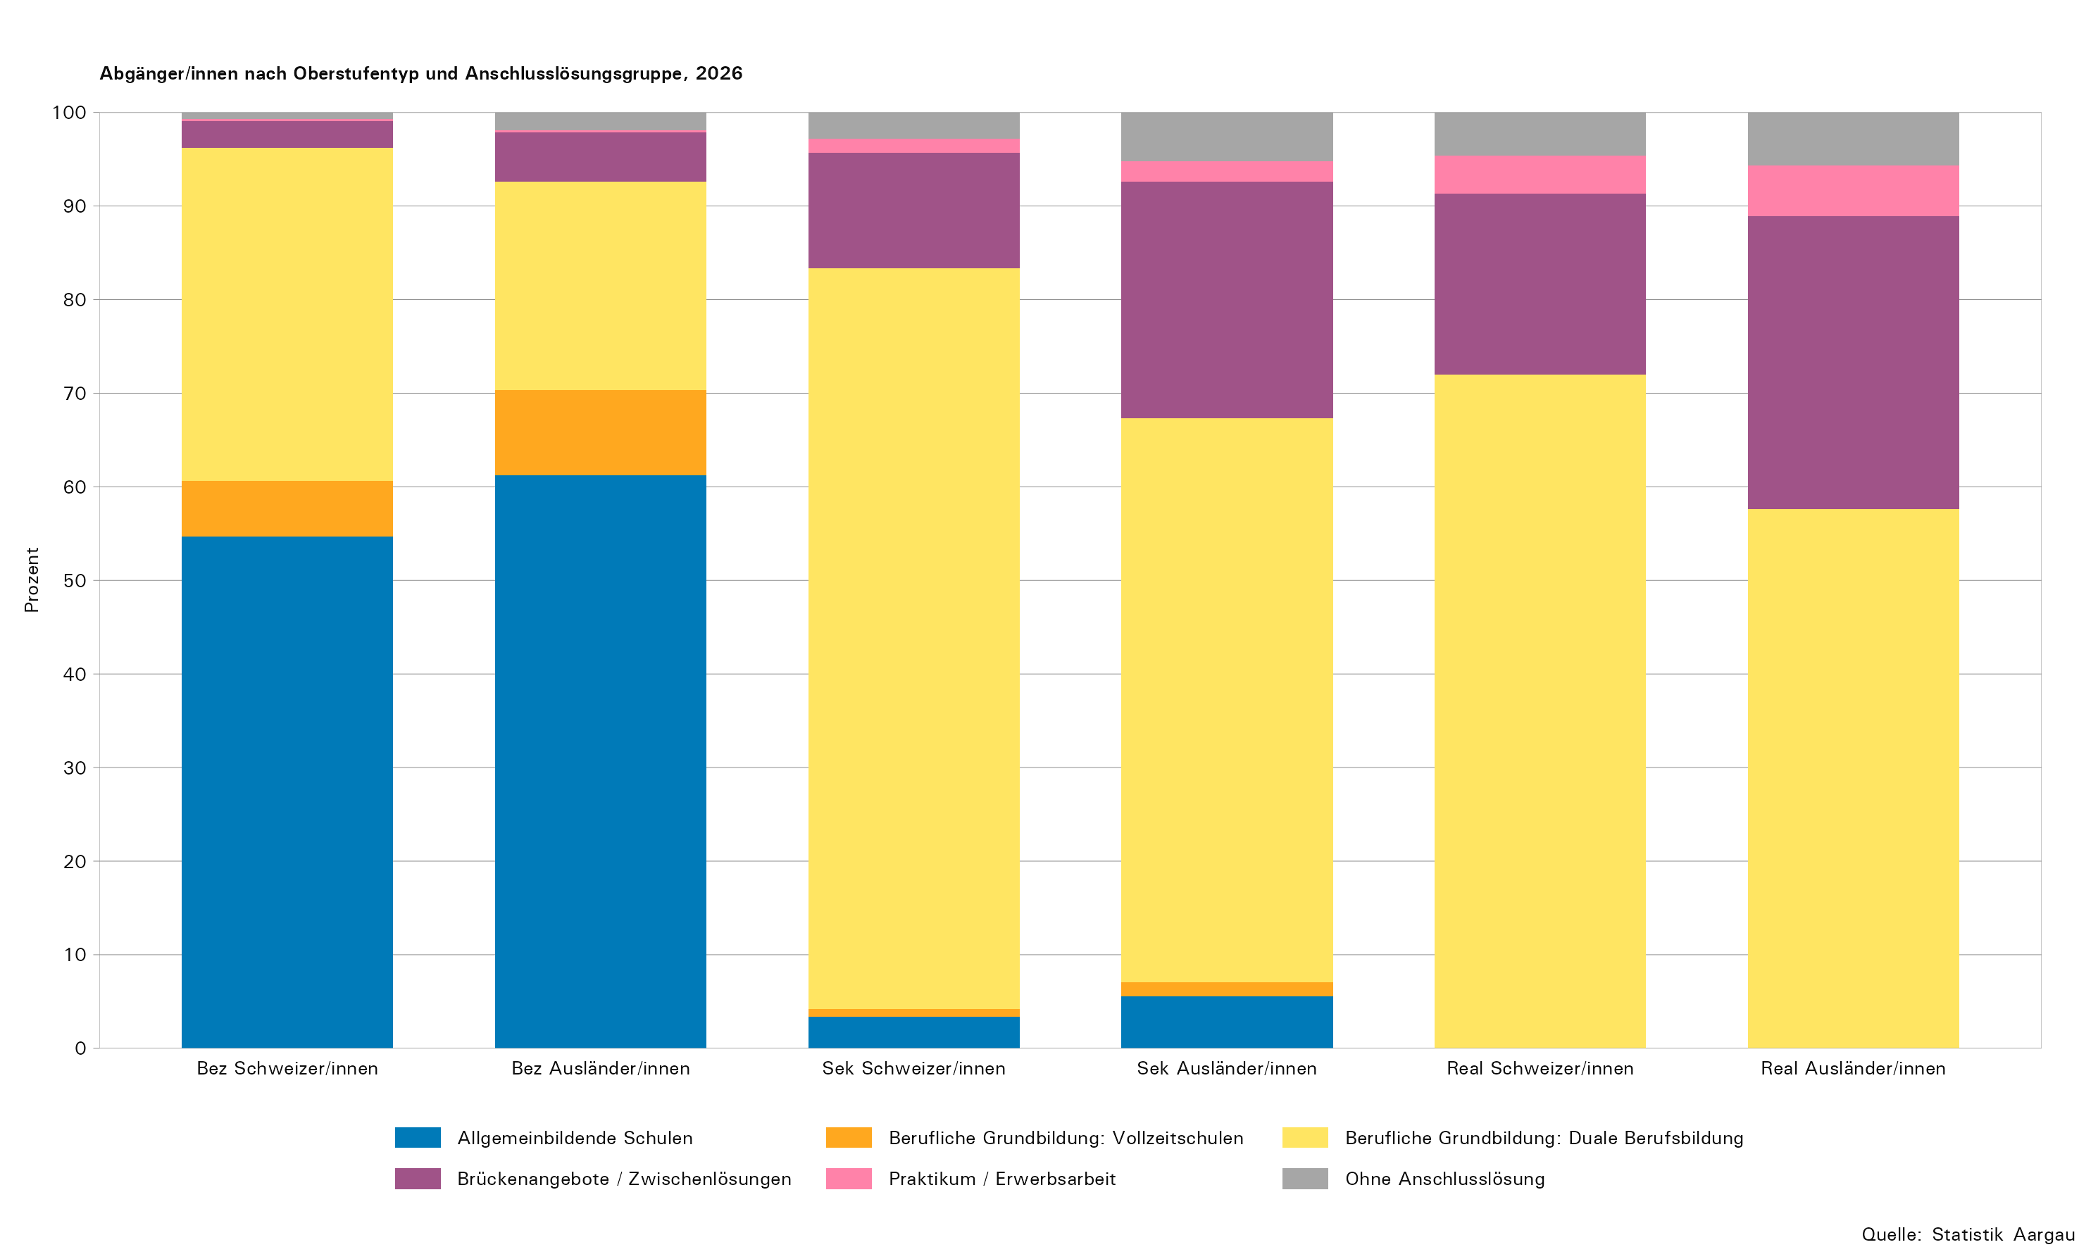
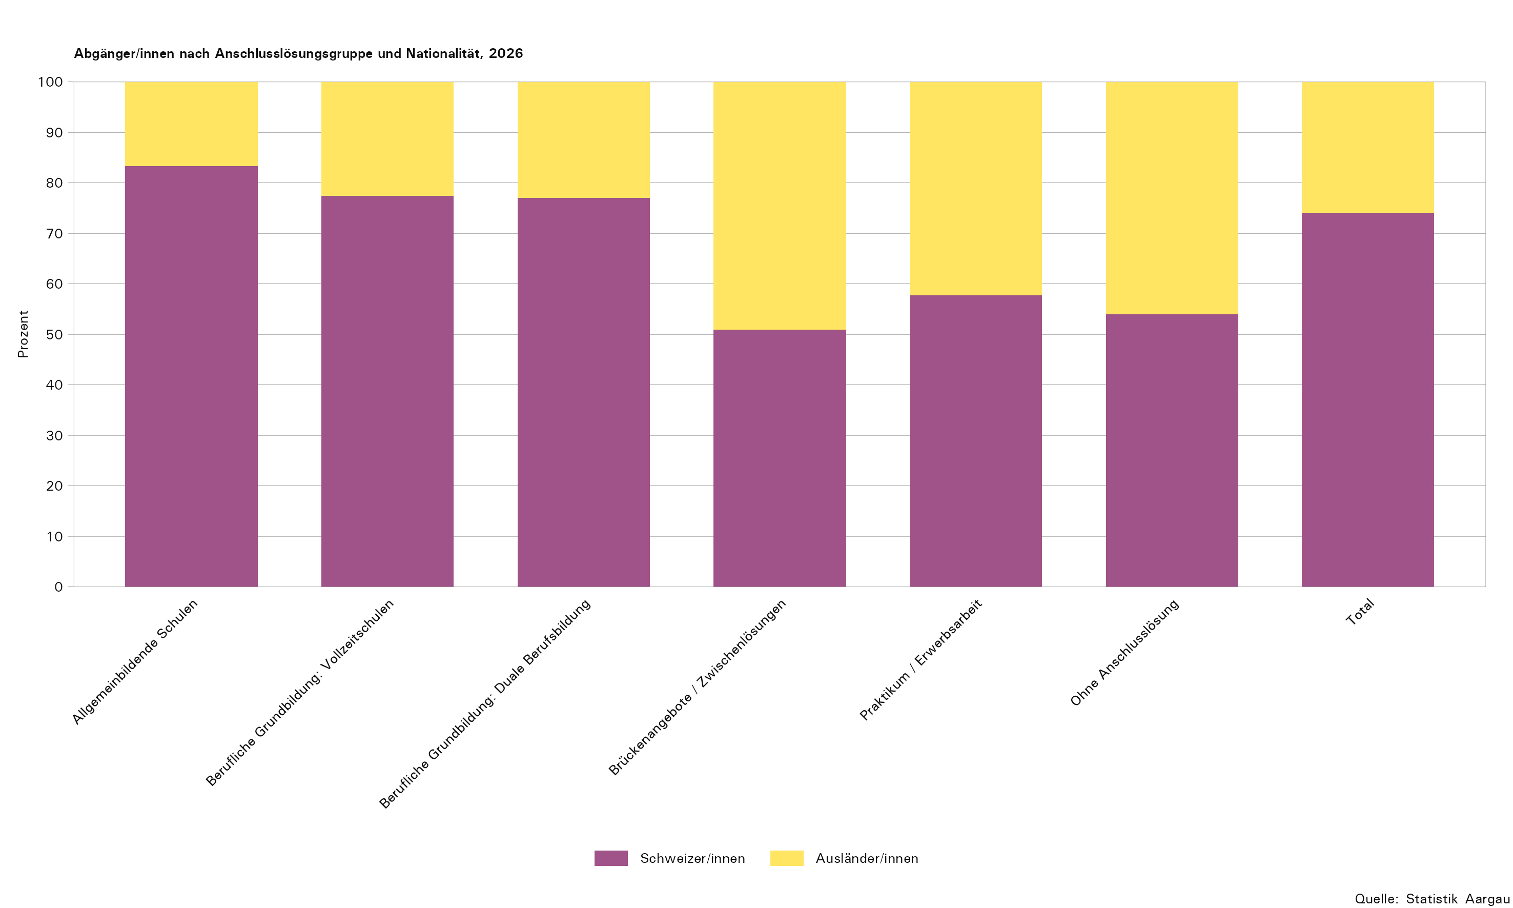
Tabelle 8: Abgänger/innen der Regelschule nach Oberstufentyp, Nationalität und Anschlusslösung, 2026

Anschlusslösung | Total Oberstufe |  |  | Bezirksschule |  |  | Sekundarschule |  |  | Realschule
 | Total | Schweizer/innen | Ausländer/innen | Total | Schweizer/innen | Ausländer/innen | Total | Schweizer/innen | Ausländer/innen | Total | Schweizer/innen | Ausländer/innen
Total Schüler/innen im Abschlussjahr
Total Schüler/innen im Abschlussjahr | 7,567 | 5,571 | 1,996 | 2,975 | 2,554 | 421 | 2,810 | 2,125 | 685 | 1,635 | 851 | 784
Abgänger/innen
Total | 7,377 | 5,465 | 1,912 | 2,964 | 2,546 | 418 | 2,712 | 2,060 | 652 | 1,556 | 818 | 738
Allgemeinbildende Schulen | 1,754 | 1,462 | 292 | 1,649 | 1,393 | 256 | 105 | 69 | 36 | 0 | 0 | 0
Gymnasium | 1,388 | 1,170 | 218 | 1,386 | 1,169 | 217 | 2 | 1 | 1 | 0 | 0 | 0
Fachmittelschule (FMS) | 366 | 292 | 74 | 263 | 224 | 39 | 103 | 68 | 35 | 0 | 0 | 0
Berufliche Grundbildung: Vollzeitschulen | 217 | 168 | 49 | 188 | 150 | 38 | 28 | 18 | 10 | 0 | 0 | 0
Wirtschaftsmittelschule (WMS) | 171 | 135 | 36 | 153 | 122 | 31 | 17 | 13 | 4 | 0 | 0 | 0
Informatikmittelschule (IMS) | 46 | 33 | 13 | 35 | 28 | 7 | 11 | 5 | 6 | 0 | 0 | 0
Berufliche Grundbildung: Duale Berufsbildung | 4,089 | 3,149 | 940 | 1,000 | 907 | 93 | 2,023 | 1,630 | 393 | 1,014 | 589 | 425
Eidg. Fähigkeitszeugnis mit Berufsmaturität | 522 | 480 | 42 | 471 | 438 | 33 | 51 | 42 | 9 | 0 | 0 | 0
Eidg. Fähigkeitszeugnis (EFZ) | 3,307 | 2,544 | 763 | 525 | 467 | 58 | 1,958 | 1,581 | 377 | 804 | 486 | 318
Eidg. Berufsattest (EBA) | 232 | 110 | 122 | 0 | 0 | 0 | 7 | 1 | 6 | 194 | 96 | 98
Praktische Ausbildung nach INSOS | 28 | 15 | 13 | 4 | 2 | 2 | 7 | 6 | 1 | 16 | 7 | 9
Brückenangebote / Zwischenlösungen | 974 | 496 | 478 | 94 | 72 | 22 | 419 | 254 | 165 | 389 | 158 | 231
Kantonale Schule für Berufsbildung | 759 | 361 | 398 | 49 | 31 | 18 | 312 | 176 | 136 | 338 | 143 | 195
Gestalterischer Vorkurs (öffentlich/privat) | 29 | 23 | 6 | 9 | 8 | 1 | 17 | 13 | 4 | 3 | 2 | 1
Sprachaufenthalt | 58 | 48 | 10 | 22 | 20 | 2 | 31 | 26 | 5 | 3 | 2 | 1
Brückenjahr Landenhof | 4 | 1 | 3 | 1 | 1 | 0 | 0 | 0 | 0 | 3 | 0 | 3
Privates Angebot (Bspw. Nowesa) | 68 | 50 | 18 | 10 | 10 | 0 | 46 | 33 | 13 | 11 | 7 | 4
Motivationssemester (SEMO) | 53 | 12 | 41 | 3 | 2 | 1 | 13 | 6 | 7 | 28 | 3 | 25
Heilpädagogische Werkstufe | 3 | 1 | 2 | 0 | 0 | 0 | 0 | 0 | 0 | 3 | 1 | 2
Praktikum / Erwerbsarbeit | 130 | 75 | 55 | 7 | 6 | 1 | 45 | 31 | 14 | 73 | 33 | 40
Praktikum, firmenspezifische Berufseinführung | 126 | 73 | 53 | 7 | 6 | 1 | 44 | 30 | 14 | 70 | 32 | 38
Erwerbsarbeit ohne Ausbildung | 4 | 2 | 2 | 0 | 0 | 0 | 1 | 1 | 0 | 3 | 1 | 2
Ohne Anschlusslösung | 213 | 115 | 98 | 26 | 18 | 8 | 92 | 58 | 34 | 80 | 38 | 42
Bei Berufsberatung ask! angemeldet | 23 | 13 | 10 | 4 | 2 | 2 | 4 | 3 | 1 | 15 | 8 | 7
Bei der zentralen Anlaufstelle Wegweiser angemeldet | 123 | 64 | 59 | 12 | 8 | 4 | 57 | 37 | 20 | 45 | 19 | 26
Nicht bei der zentralen Anlaufstelle Wegweiser angemeldet | 52 | 31 | 21 | 9 | 8 | 1 | 26 | 15 | 11 | 12 | 7 | 5
Bei der IV Berufsberatung SVA Aargau angemeldet¹ | 15 | 7 | 8 | 1 | 0 | 1 | 5 | 3 | 2 | 8 | 4 | 4
Verbleibende in der Volksschule
Total | 190 | 106 | 84 | 11 | 8 | 3 | 98 | 65 | 33 | 79 | 33 | 46
Repetition mit Schultypenwechsel | 134 | 76 | 58 | 1 | 1 | 0 | 79 | 52 | 27 | 53 | 23 | 30
Repetition ohne Schultypenwechsel | 14 | 10 | 4 | 8 | 6 | 2 | 5 | 4 | 1 | 1 | 0 | 1
Werkjahr, Berufswahljahr, Integrations- und Berufsfindungsklasse | 42 | 20 | 22 | 2 | 1 | 1 | 14 | 9 | 5 | 25 | 10 | 15

1) Die IV Berufsberatung SVA Aargau ist eine spezialisierte Berufsberatung der Invalidenversicherung für Jugendliche mit gesundheitlicher Beeinträchtigung zur Unterstützung bei der Berufswahl, Ausbildungsplanung und dem Einstieg ins Berufsleben.

T10
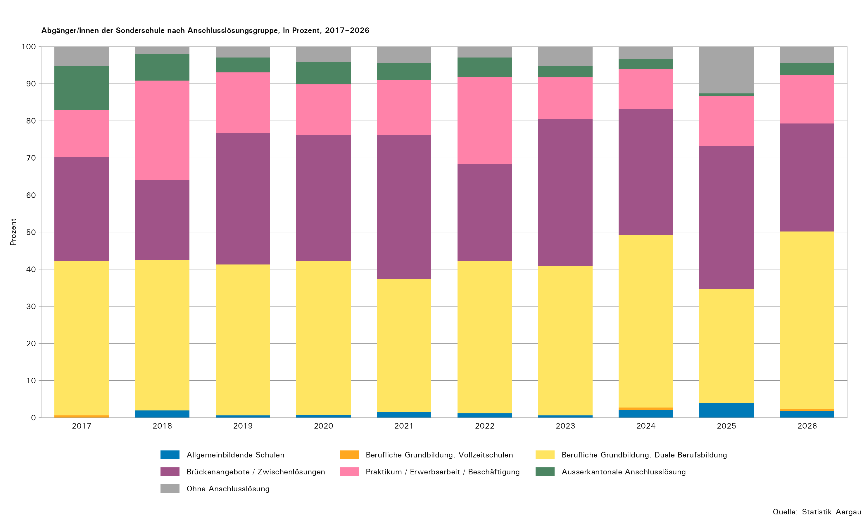
Tabelle 10: Abgänger/innen der Sonderschule nach Anschlusslösungsgruppe, 2017–2026

Anschlusslösungsgruppe | 2017 |  | 2018 |  | 2019 |  | 2020 |  | 2021 |  | 2022 |  | 2023 |  | 2024 |  | 2025 |  | 20261
 | absolut | in Prozent | absolut | in Prozent | absolut | in Prozent | absolut | in Prozent | absolut | in Prozent | absolut | in Prozent | absolut | in Prozent | absolut | in Prozent | absolut | in Prozent | absolut | in Prozent
Total Sonderschüler/innen ab 15 Jahren
Total Sonderschüler/innen ab 15 Jahren | 213 | ... | 173 | ... | 207 | ... | 175 | ... | 162 | ... | 190 | ... | 183 | ... | 179 | ... | 143 | ... | 514 | ...
Abgänger/innen
Total | 175 | 100,0 | 153 | 100,0 | 172 | 100,0 | 147 | 100,0 | 134 | 100,0 | 171 | 100,0 | 169 | 100,0 | 148 | 100,0 | 127 | 100,0 | 265 | 100,0
Allgemeinbildende Schulen | 0 | 0,0 | 3 | 2,0 | 1 | 0,6 | 1 | 0,7 | 2 | 1,5 | 2 | 1,2 | 1 | 0,6 | 3 | 2,0 | 5 | 3,9 | 5 | 1,9
Berufliche Grundbildung: Vollzeitschulen | 1 | 0,6 | 0 | 0,0 | 0 | 0,0 | 0 | 0,0 | 0 | 0,0 | 0 | 0,0 | 0 | 0,0 | 1 | 0,7 | 0 | 0,0 | 1 | 0,4
Berufliche Grundbildung: Duale Berufsbildung | 73 | 41,7 | 62 | 40,5 | 70 | 40,7 | 61 | 41,5 | 48 | 35,8 | 70 | 40,9 | 68 | 40,2 | 69 | 46,6 | 39 | 30,7 | 127 | 47,9
Brückenangebote / Zwischenlösungen | 49 | 28,0 | 33 | 21,6 | 61 | 35,5 | 50 | 34,0 | 52 | 38,8 | 45 | 26,3 | 67 | 39,6 | 50 | 33,8 | 49 | 38,6 | 77 | 29,1
Praktikum / Erwerbsarbeit / Beschäftigung | 22 | 12,6 | 41 | 26,8 | 28 | 16,3 | 20 | 13,6 | 20 | 14,9 | 40 | 23,4 | 19 | 11,2 | 16 | 10,8 | 17 | 13,4 | 35 | 13,2
Ausserkantonale Anschlusslösung | 21 | 12,0 | 11 | 7,2 | 7 | 4,1 | 9 | 6,1 | 6 | 4,5 | 9 | 5,3 | 5 | 3,0 | 4 | 2,7 | 1 | 0,8 | 8 | 3,0
Ohne Anschlusslösung | 9 | 5,1 | 3 | 2,0 | 5 | 2,9 | 6 | 4,1 | 6 | 4,5 | 5 | 2,9 | 9 | 5,3 | 5 | 3,4 | 16 | 12,6 | 12 | 4,5
Verbleibende Sonderschüler/innen in der Volksschule
Total | 38 | 100,0 | 20 | 100,0 | 35 | 100,0 | 28 | 100,0 | 28 | 100,0 | 19 | 100,0 | 14 | 100,0 | 31 | 100,0 | 16 | 100,0 | 249 | 100,0
Verbleibende in der Sonderschule | 14 | 36,8 | 9 | 45,0 | 15 | 42,9 | 6 | 21,4 | 11 | 39,3 | 5 | 26,3 | 8 | 57,1 | 14 | 45,2 | 9 | 56,3 | 239 | 96,0
Wechselnde in die Regelschule | 24 | 63,2 | 11 | 55,0 | 20 | 57,1 | 22 | 78,6 | 17 | 60,7 | 14 | 73,7 | 6 | 42,9 | 17 | 54,8 | 7 | 43,8 | 10 | 4,0

1) Ab 2026 wurde die Grundgesamtheit der Sonderschüler/innen, die für die Abgänger/innen-Befragung berücksichtigt wird um drei Schulen erweitert. Neu werden alle Schüler/innen ausgewiesen, die älter als 15 Jahre alt sind und somit für die Erhebung befragt wurden.
... Zahl ist nicht erhältlich oder ohne Bedeutung oder wurde aus anderen Gründen weggelassen.

